画面イメージ
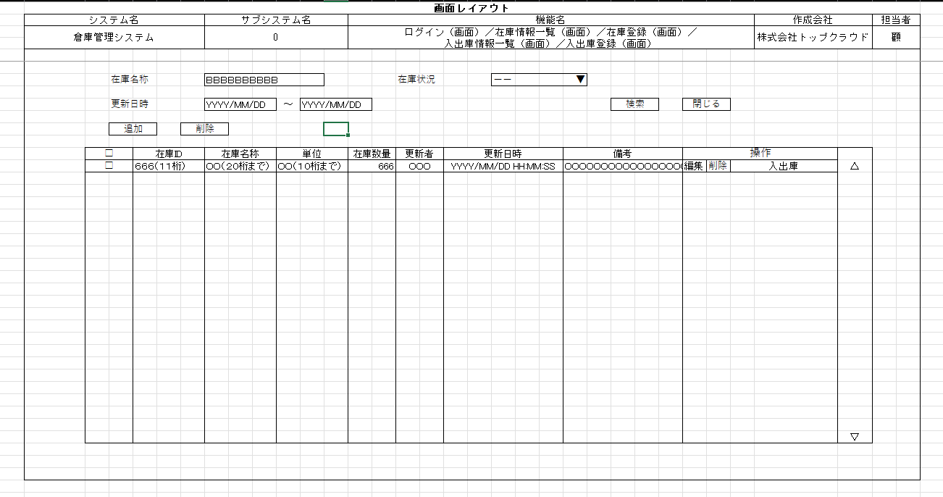
詳細設計書 | 論理名称 |  | システムID |  | 改訂日 | 2022-12-05
 | 物理名称 | 在庫情報一覧 | システム名称 | 在庫管理システム | 改訂者 | 顧

画面イメージ

IO関連
詳細設計書 |  | 論理名称 |  |  |  |  | システムID | 改訂日 | 2022-12-05
 |  | 物理名称 |  | 在庫情報一覧 |  |  | システム名称 | 改訂者 | 顧

I/O関連図

ログイン
在庫情報一覧
消してください。
在庫情報登録

在庫情報
消してください。
入出庫情報一覧

パラメータ一覧
No | 論理名称 |  | 物理名称 |  | I/O | 備考
1 | 在庫名称 |  | name |  | I
2 | 在庫状況 |  | status |  | I | 0:在庫なし、１：在庫あり
3 | 更新日時 |  | update_date |  | I
4 | 在庫ID |  |  |  | O | 編集ボタン・入出庫ボタン押下時
5
6
7
8
9
テーブル一覧
No | 論理名称 |  | 物理名称 |  | I/O | 備考
1 | 在庫情報一覧 |  | t_stock |  | I/O
2
3
在庫情報
4
5
6
7
8
9
ファイル一覧
No | 論理名称 |  | 物理名称 |  | I/O | 備考
1
2
3
4
5
6
7
8
9

イベント処理
詳細設計書 |  |  |  |  |  |  |  | 画面ID |  |  |  | システムID | 改訂日 | 2022-12-05
 |  |  |  |  |  |  |  | 画面名称 |  |  | 在庫情報一覧 | システム名称 | 改訂者 | 顧

1.初期表示処理

 | 1.1.画面制御

 |  | 1.1.1.活性化制御

消してください。
変化なしの場合、書かなくてもいい
 |  |  |  | No | 項目名 |  |  |  |  | 活性化
 |  |  |  | 1 | 検索 |  |  |  |  | 活性
 |  |  |  | 2 | 追加 |  |  |  |  | 活性
 |  |  |  | 3 | 削除 |  |  |  |  | 活性
 |  |  |  | 4 | 閉じる |  |  |  |  | 活性
 |  |  |  | 5 | 編集 |  |  |  |  | 活性
 |  |  |  | 6 | 在庫状況 |  |  |  |  | 活性
 |  |  |  | 7 | 入出庫 |  |  |  |  | 活性

 | 1.2.社員情報一覧取得

 |  |  | 抽出項目
 |  |  |  | 在庫ID
 |  |  |  | 在庫名称
 |  |  |  | 単位
 |  |  |  | 在庫数量
 |  |  |  | 更新者
 |  |  |  | 更新日時
 |  |  |  | 備考

 |  |  | テーブル
 |  |  |  | 在庫情報一覧 |  |  | t_stock
 |  |  |  | 単位マスタ(m_unit)

LIKE ではなくて、 ＝です。
and 更新日時 ＞＝{left更新日時}
and 更新日時 ＜＝{right更新日時}
 |  |  | 抽出条件
 |  |  |  | select 在庫ID，在庫状況，更新日時 from T_STOCK <where> 削除フラグ ＝ '0' <if test="在庫ID!=null and ID!=''"> AND 在庫ID like '%' #{在庫ID} '%' </if> <if test="在庫状況!=null and status!=''"> 在庫状況 like '%' #{在庫状況} '%' </if> <if test="left更新日時 !=null and left更新日時!=''"> and left更新日時 &gt; #{left更新日時} </if> <if test="right更新日時!=null and right更新日時!=''"> and right更新日時 &lt; #{right更新日時} </if> </where>

 |  |  | 集約条件
 |  |  |  | なし

 |  |  | ソート順
 |  |  |  | 在庫ID

 | 1.3.画面ヘッダー編集

 |  |  | No | 項目名 |  |  |  |  | 活性化
 |  |  | 1 | 検索 |  |  |  |  | 活性
 |  |  | 2 | 閉じる |  |  |  |  | 活性

 |  |  | 画面「閉じる」ボダン押下、ログイン画面を表示する

 |  |  | 画面「検索」ボタン押下、リストを表示する

2.検索ボタン押下処理
 | 上記1.2参照

3.閉じるボタン押下処理
 | 該当画面クローズ

4.

1.4.追加ボタンクリック処理

 | ・在庫情報登録画面に遷移する。
5.
 |  |  | 引数：
 |  |  |  | なし

1.5.削除ボタンクリック処理

 | 1.チェック

 |  | ①選択行チェック

 |  |  | １件にも選択しない場合、エラーメッセージを表示する。

 |  |  |  | メッセージ内容：
 |  |  |  | 削除内容を選択してください
削除用のSQL文を記載ください。

 |  | ②削除確認

 |  |  | 削除確認メッセージを表示する。「はい」をクリックする場合、データベースから情報を削除する。「いいえ」をクリックする場合、処理を中止する。

 |  |  |  | メッセージ内容：
 |  |  |  |  |  | 選択したデータを削除しますか。

 | 2.削除処理
6.
 |  |  | ・選択した情報を削除する。

1.6.閉じるボタンクリック処理
7.

 |  |  | ヘッダー「閉じる」ボダン押下、ログイン画面に遷移する。

1,7.編集ボタンクリック処理

 |  |  | 「編集」ボタン押下、在庫情報登録の画面に遷移する。

1.8.入出庫ボタンクリック処理

 |  |  | 「入出庫」ボタン押下、入出庫情報一覧の画面に遷移する。

8.

